Sheet1
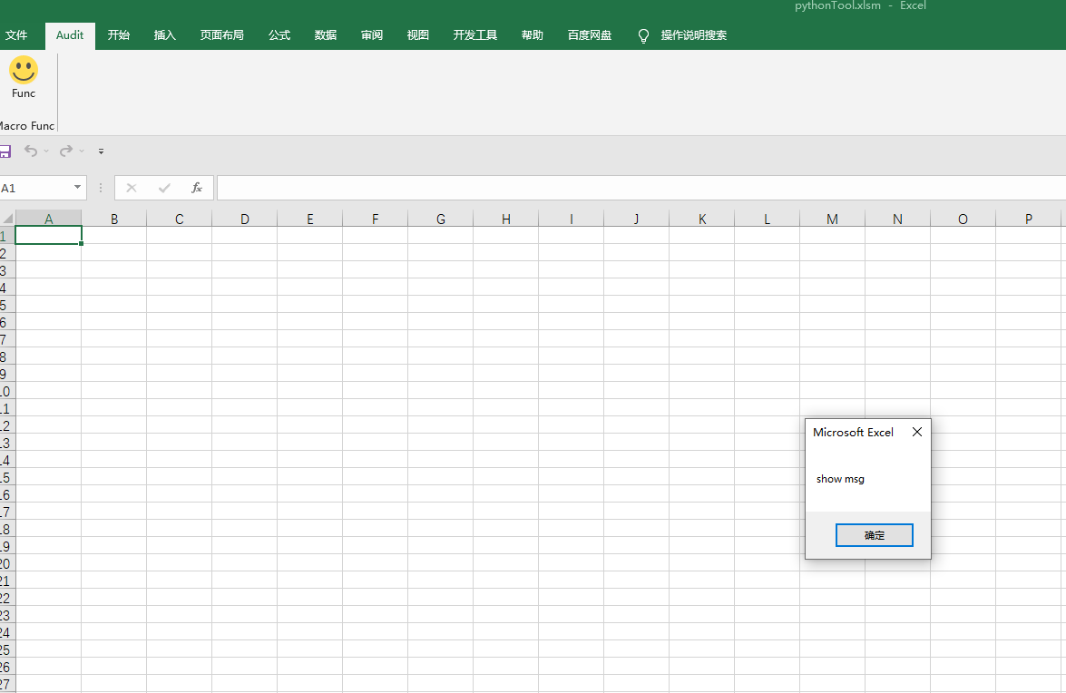
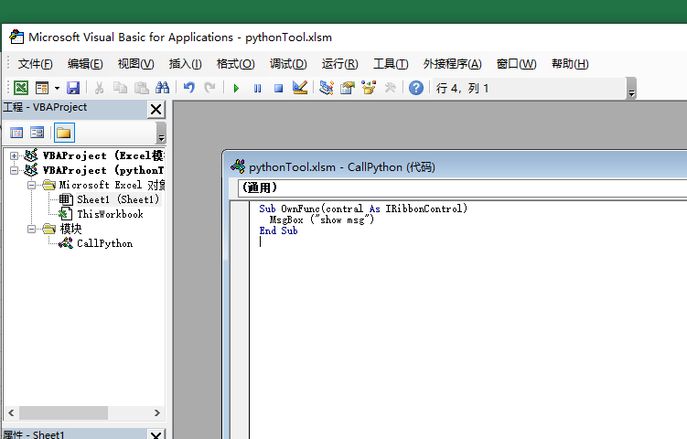
1.创建一个Excel
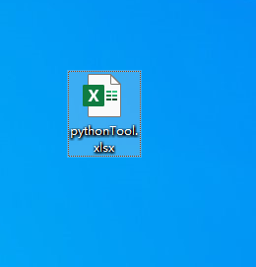

2.另存为xlsm格式
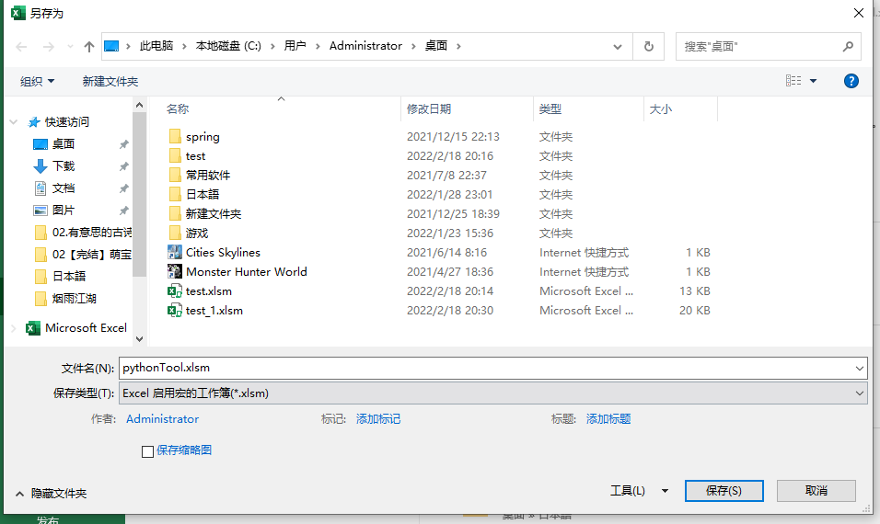

3.打开excel的开发工具
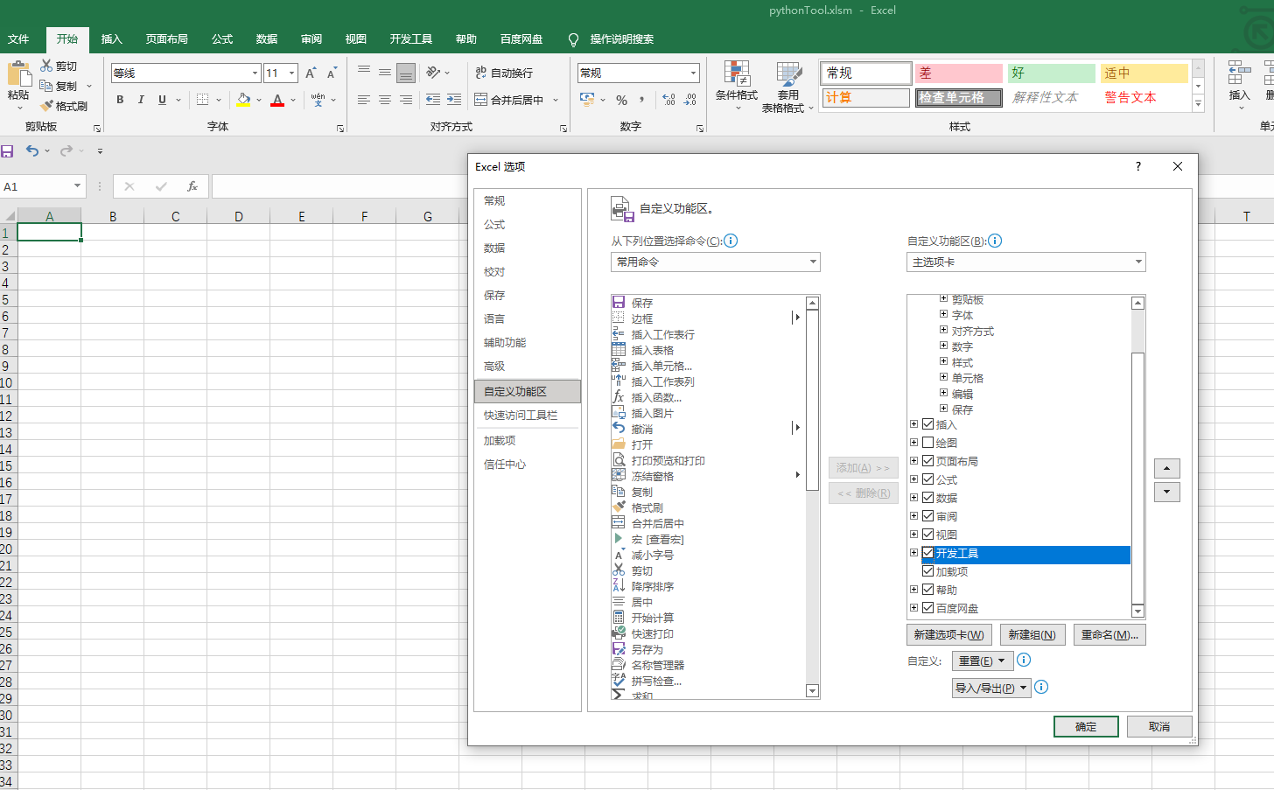

4.进入excel的开发界面 alt+F11,插入模块



5.加入下面代码，保存
 | Sub OwnFunc(contral As IRibbonControl)
 | MsgBox ("show msg")
 | End Sub
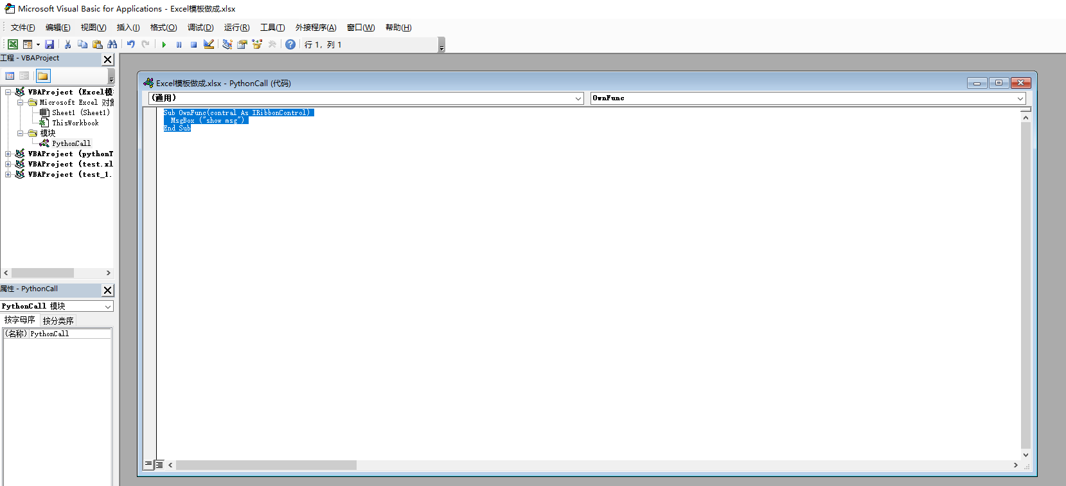

6.保存xlsm文件，直接修改后缀名，改为zip,不解压，7zip选择打开压缩包
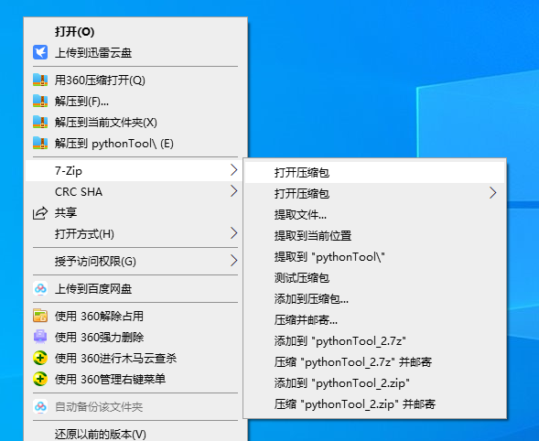

 | 新建一个名为customUI的文件夹
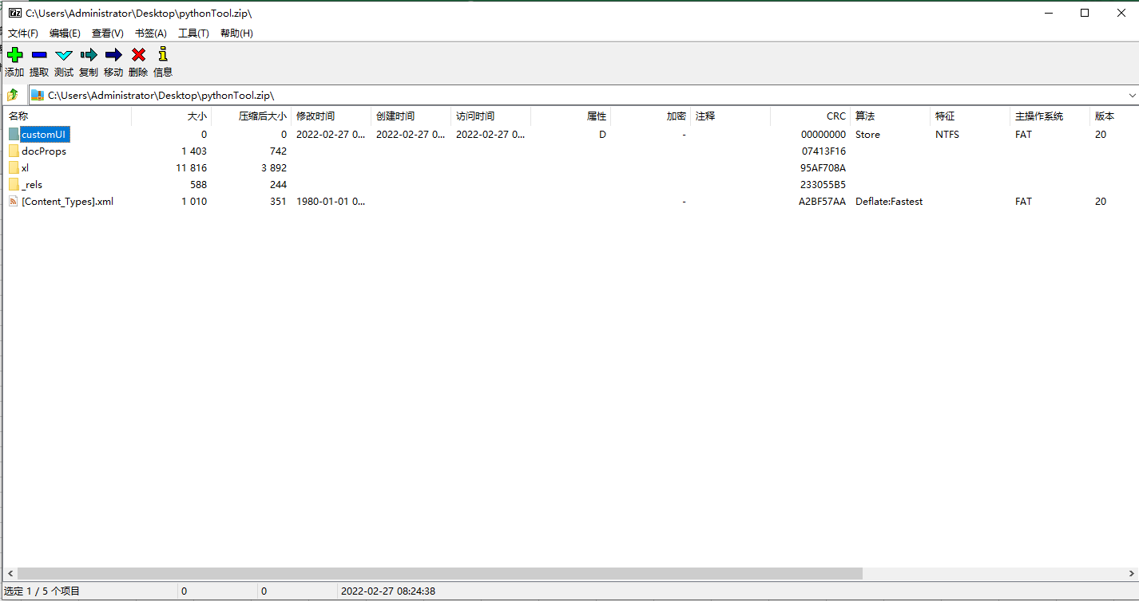

7.customUI文件夹中加入文件
 | customUI.xml
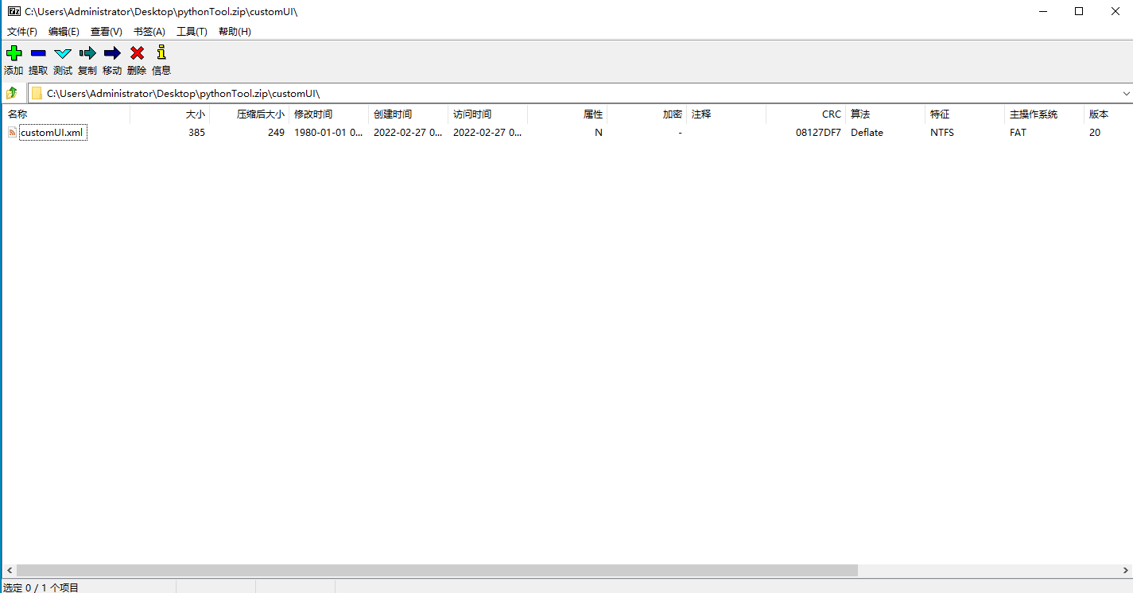

 | <?xml version="1.0"?>
 | <customUI xmlns="http://schemas.microsoft.com/office/2006/01/customui">
 | <ribbon startFromScratch="false">
 | <tabs> | 蓝色部分可修改，是excel中选项卡的设置。
 | <tab id="rxtabCustom" label="Audit" insertBeforeMso="TabHome">
 | <group id="mygroupB" label="Macro Func">
 | <button id="ButtonID" imageMso="HappyFace" size="large" label="Func" onAction="OwnFunc"/>
 | </group>
 | </tab>
 | </tabs>
 | </ribbon>
 | </customUI>

8.打开C:\Users\Administrator\Desktop\pythonTool.zip\_rels\ 下的.rels
 | <Relationships xmlns="http://schemas.openxmlformats.org/package/2006/relationships"></Relationships>
 | 在上面的标签内部加入<Relationship Id="customUIRelID" Type="http://schemas.microsoft.com/office/2006/relationships/ui/extensibility" Target="customUI/customUI.xml"/>

9全部编辑结束后，将zip文件的后缀改回xlsm
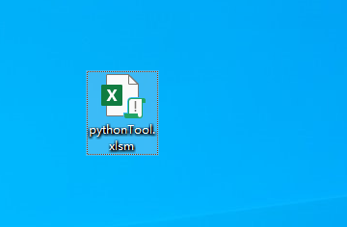

10.打开文件,出现了自定义的选项卡,点击笑脸，调用了vba的代码

